Лист1
№ | Дата выявления | Владелец | Район города | Адрес размещения | Тип конструкции | Содержание | Фото конструкции
1 | 2023-10-10 | ГК №19 "Лайнер" | Московский | ул.Белякова-ул.Депутатов, территория ГК №19 "Лайнер" | Не установленный Правилами тип | Продаю гараж | 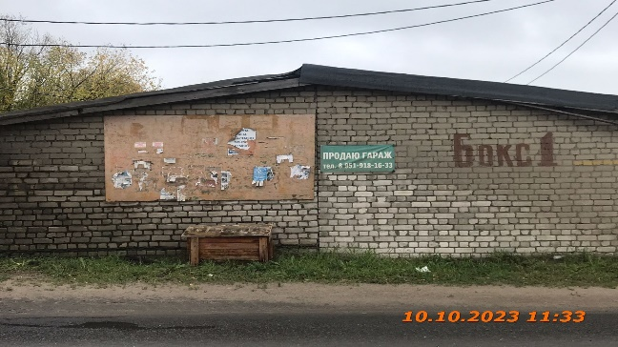
2 | 2023-10-10 | ГК №19 "Лайнер" | Московский | ул.Белякова-ул.Депутатов, территория ГК №19 "Лайнер" | Не установленный Правилами тип | Автосервис | 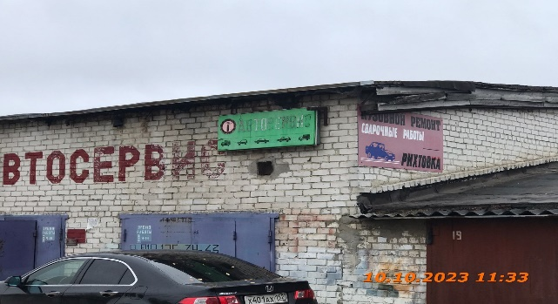
3 | 2023-10-10 | ГК №19 "Лайнер" | Московский | ул.Белякова-ул.Депутатов, территория ГК №19 "Лайнер" | Не установленный Правилами тип | Кузовной ремонт,сварочные работы, рихтовка | 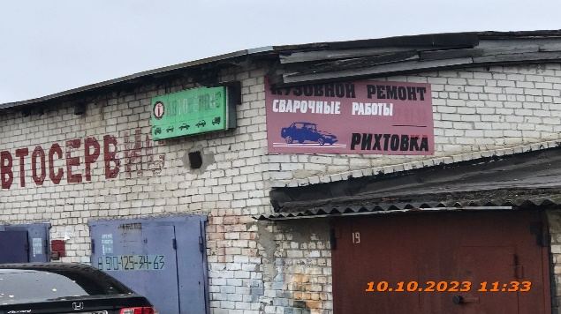
4 | 2023-10-10 | ГК №19 "Лайнер" | Московский | ул.Белякова-ул.Депутатов, территория ГК №19" Лайнер" | Не установленный Правилами тип | Шиномонтаж,дошиповка,правка дисков | 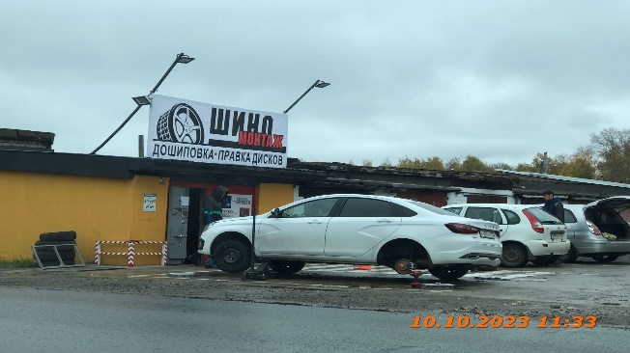
5 | 2023-10-10 | ГК №19 "Лайнер" | Московский | ул.Белякова-ул.Депутатов, территория ГК №19 "Лайнер" | Не установленный Правилами тип | Шиномонтаж | 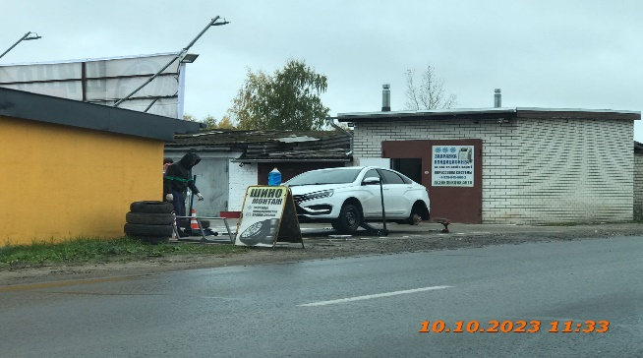
6 | 2023-10-10 | ГК №19 "Лайнер" | Московский | ул.Белякова-ул.Депутатов, территория ГК №19 "Лайнер" | Не установленный Правилами тип | Заправка кондиционера | 
7 | 2023-10-10 | ГК №19 "Лайнер" | Московский | ул.Белякова-ул.Депутатов, территория ГК №19 "Лайнер" | Не установленный Правилами тип | Все для кровли и фасада | 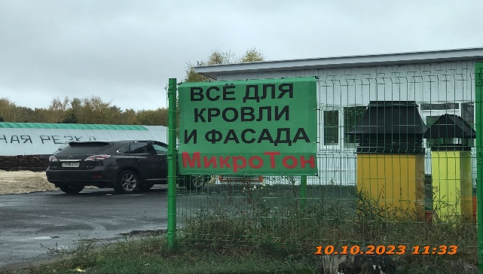
8 | 2023-10-10 | ГК №19 "Лайнер" | Московский | ул.Белякова-ул.Депутатов, территория ГК №19 "Лайнер" | Не установленный Правилами тип | Шиномонтаж,ремонт боковых порезов | 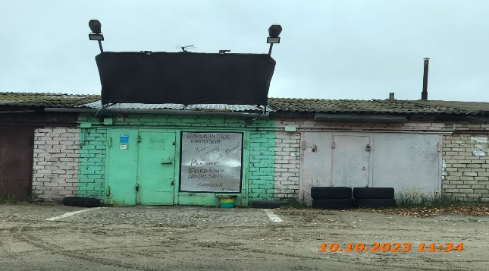
9
10
11
12
13
14
15
16
17
18
19
20
21
22
23
24
25
26
27
28
29
30
31
32
33
34
35
36
37
38
39
40
41

